Plano de Ensino
PLANO DE ENSINO
Curso: |  | Microsoft Power BI |  | Docente : |  | Aprovação : |  | Turma:
 |  |  |  | Data : / / 2025 |  | Data: 23/12/2025
Unidade Curricular: |  | Microsoft Power BI |  | Carga Horária Presencial: 32 |  | Assinatura e Carimbo
 |  |  |  | Carga Horária Não-Presencial: 0
Objetivo: |  | O curso de Aperfeiçoamento Profissional de Microsoft Po-wer BI tem por objetivo o desenvolvimento de competências relacionadas desenvolver soluções por meio da plataforma de business intelligence (BI), utilizado para transformar dados brutos em informações úteis, insights de negócios e seguindo boas práticas, procedimentos e normas. |  | Carga Horária Total: 32

Plano de Aula e Cronograma
Data | Aulas | Capacidades | Conhecimentos | Estratégias de Ensino e de Aprendizagem | Recursos didáticos | Intervenção Mediadora |  | Estratégias, técnicas e instrumentos de avaliação
Dia01 | 4 | 1.Preparar dados de acordo com fontes de dados variadas 2.Criar modelo de dados por meio da extração, transformação e limpeza de dados | 1. Preparação de dados 1.1. Tipos de fontes de dados 1.2. Conexão 1.3. Configuração 1.3.1. Credenciais 1.3.2. Níveis de privacidade 1.3.3. Locais de fonte de dados 1.4. Seleção de conjunto de dados 1.4.1. DirectQuery 1.4.2. Importação 1.4.3. Duplo 1.5. Alteração do parâmetro 1.5.1. Limpeza de dados 1.5.2. Avaliação de dados 1.5.3. Inconsistências 1.5.4. Valores inesperados 1.6. Importação de dados 3. Visualização de dados 3.1. Relatórios 3.2. Implementar visualizações | Aula expositiva, demonstração e exercício prático | Projetor Multimídia, Computador, Quadro Branco. | Qual a principal diferença entre um visual do Power BI e um gráfico do Excel? O que são fontes de dados? O power BI incorpora os dados ou cria uma conexão com eles? Qual necessidade da limpeza de dados? O que são dashboards? |  | Atividade de Verificação (Diagnótica) Base de dados pública em núvem para importação e análise. Situação problema.
Dia02 | 4 | 1.Preparar dados de acordo com fontes de dados variadas 2.Criar modelo de dados por meio da extração, transformação e limpeza de dados 3.Fornecer representações visuais dos dados 1. Demonstrar autogestão 2. Demonstrar pensamento analítico | 1. Preparação de dados 1.5.1. Limpeza de dados 1.5.2. Avaliação de dados 1.5.3. Inconsistências 1.5.4. Valores inesperados 1.6. Importação de dados 1.6.1. Erros 1.6.2. Carregar os dados 1.7. Transformação de colunas 1.7.1. Consulta 3. Visualização de dados 3.2.1. Formatação 3.2.2. Personalização do tema 3.3. Formatação condicional 3.3.1. Configuração de página 3.3.2. Aprimoramento | Aula expositiva, demonstração e exercício prático | Projetor Multimídia, Computador, Quadro Branco. | O que são inconsistências? Pode haver valores inesperados em uma base de dados? O que fazer com linhas que apresentam erros? O que é transformar dados? Para que serve o Power Query? |  | Base de dados pública em núvem para importação e análise. Situação problema.
Dia03 | 4 | 2.Criar modelo de dados por meio da extração, transformação e limpeza de dados 3.Fornecer representações visuais dos dados 1. Demonstrar autogestão 2. Demonstrar pensamento analítico 3. Demonstrar inteligência emocional 4. Demonstrar autonomia | 2. Modelagem de dados 2.1. Modelo de dados: 2.1.1. Propriedades de tabela 2.1.2. Role-playing 2.1.3. Cardinalidade 2.1.4. Direção do filtro cruzado 2.1.5. Funções de segurança 2.1.6. Nível de linha 2.2. Cálculos de modelo usando: 2.2.1. DAX 2.2.2. Medidas de agregação única 2.2.3. Manipulação de filtros 2.2.4. Inteligência de dados temporais 1.7.2. Esquema em estrela 1.8. Mesclar consultas 1.8.1. Consultas de referência 1.8.2. Duplicadas 1.8.3. Impacto resultante 1.9. Criação de relações 1.9.1. Chaves apropriadas 1.9.2. Configuração do carregamento | Aula expositiva, demonstração e exercício prático | Projetor Multimídia, Computador, Quadro Branco. | O que é análise em estrela?Qual a diferença entre a análise e estrela e floco de neve?O que é cardinalidade? Qual a diferença entre mesclar e relacionar dados? |  | Base de dados pública em núvem para importação e análise. Situação problema.
Dia04 | 4 | 3.Fornecer representações visuais dos dados 1. Demonstrar autogestão 2. Demonstrar pensamento analítico 3. Demonstrar inteligência emocional | 3. Visualização de dados 3.4.1. Ferramentas personalizadas 3.4.2. Interações entre visuais 3.5. Classificação 3.5.1. Segmentação de dados de sincronização 3.5.2. Camadas visuais 3.5.3. Drill down 3.6. Exportação de conteúdo 3.6.1. Compartilhamento de relatórios 3.6.2. Dispositivos móveis 3.6.3. Tendências 3.6.4. Clustering 3.6.5. Exceções 3.6.6. Scorecards | Aula expositiva, demonstração e exercício prático | Projetor Multimídia, Computador, Quadro Branco. | Quao a diferença entre exportar o visual em PDF e pubicar os dados? Qual a melhor forma de apresentar um visual? |  | Base de dados pública em núvem para importação e análise. Estudo de caso.
Dia05 | 4 | 3.Fornecer representações visuais dos dados 4.Implantar ativos | 4. Implantação de ativos 4.1. Gerenciamento 4.1.1. Workspaces 4.1.2. Configurar 4.1.3. Funções 4.1.4. Atualização 4.1.5. Publicação 4.2. Criar dashboards 4.2.1. Modo de distribuição 4.2.2. Rótulos de confidencialidade 4.2.3. Alertas de dados 4.3. Associação de grupo 4.3.1. Segurança em nível de linha 4.3.2. Acesso | Aula expositiva, demonstração e exercício prático | Projetor Multimídia, Computador, Quadro Branco. | O que são funções? Quando acrescentamos medidas ou colunas?O que são indicadores? Quais as medidas de segurança ao publicar dados? O que é LGPD? O que é um workspace? |  | Base de dados pública em núvem para importação e análise. Estudo de caso.
Dia06 | 4 | 1.Preparar dados de acordo com fontes de dados variadas 2.Criar modelo de dados por meio da extração, transformação e limpeza de dados 3.Fornecer representações visuais dos dados 1. Demonstrar autogestão 2. Demonstrar pensamento analítico | 1. Preparação de dados 2. Modelagem de dados 3. Visualização de dados 4. Implantação de ativos | Exercício prático Correção de exercício Situação desafiadora Solução do desafio Esclarecimento de dúvidas | Projetor Multimídia, Computador, Quadro Branco. | Como utilizar as funções calculate(), count() e if()? Existem visuais que tornam algumas destas funções desnecessárias? Quando utilizamos a função ou o visual? |  | Base de dados pública em núvem para importação e análise. Estudo de caso.
Dia07 Dia08 | 8 | 1.Preparar dados de acordo com fontes de dados variadas 2.Criar modelo de dados por meio da extração, transformação e limpeza de dados 3.Fornecer representações visuais dos dados 1. Demonstrar autogestão 2. Demonstrar pensamento analítico | 1. Preparação de dados 2. Modelagem de dados 3. Visualização de dados 4. Implantação de ativos | Exercício prático Correção de exercício Situação desafiadora Solução do desafio Esclarecimento de dúvidas | Projetor Multimídia, Computador, Quadro Branco. | O que fazemos com linhas que apresentam erros? Eliminamos ou zeramos? O que é referência cruzada em uma análise em estrela? Qual a importância dos indicadores? |  | Base de dados pública em núvem para importação e análise. Situação problema.
Total | 32

Avaliação Formativa - Situação Problema
Contextualização:
O valor dos dados que uma indústria gera tem aumentado exponencialmente, desta forma a análise acertiva dos dados é essencial, fazendo o uso e a capacitação dos colaboradores em ferramentas como Power BI extremamente necessária.
Desafios:
Você foi contratado para trabalhar em uma consultoria de pequenos negócios, seu superior solicitou que você faça algumas análises de dados de duas empresas, um armazém (centro de distribuição de produtos alimentícios) e uma empresa de entregas de lanches.Faça uma análise de dados da planilha online com dados de uma mercearia https://1drv.ms/x/s!AiDjuTwZCwoIglankFeV27w6OVbU?e=dZGdmE [Capacidade: 1. Preparar dados de acordo com fontes de dados variadas.] [Capacidade: 2. Criar modelo de dados por meio da extração, transformação e limpeza de dados.] A) Faça download da planilha B) Abra o Power BI e importe os dados C) Transforme os dados numéricos com Power Query D) Acrescente uma coluna subtotal na tabela de Pedidos [Capacidade: 3. Fornecer representações visu-ais dos dados.] [Capacidade: 4. Implantar ativos ] E) Crie um Dashboard com pelo menos três gráficos, respondendo: - Quais produtos mais ou menos pedidos - Preço médio dos produtos - Valor total dos pedidos - Caso possua um e-mail corporativo, adicione um novo visual: com imagens.
Entregas:
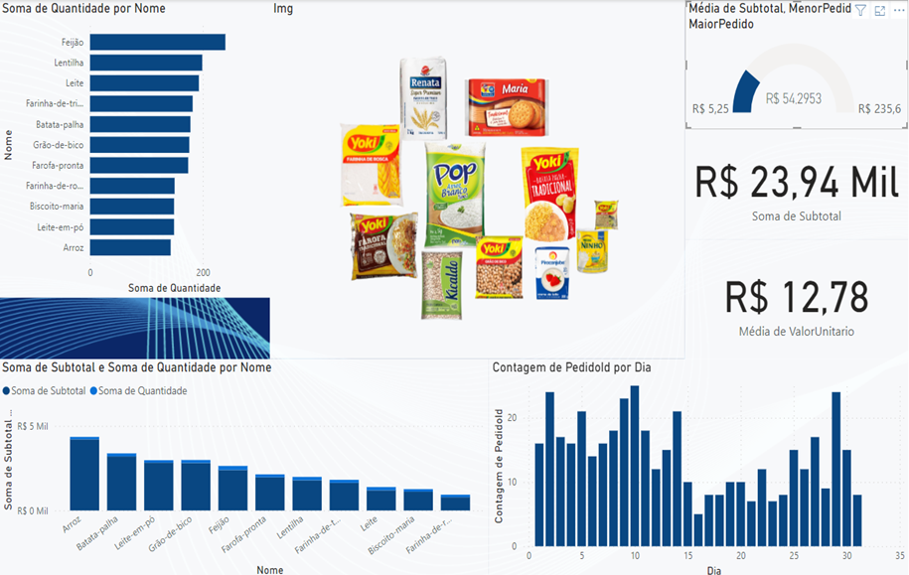
Entregas:
[Capacidade: 1. Demonstrar autogestão] [Capacidade: 2. Demonstrar pensamento analí-tico] Apresente ao seu instrutor uma visualização semelhante a da imagem acima, contendo: - Visual / gráfico de barras comparando as somas das quantidades por nome do produto - Visual de carrocel de imagens com as fotos dos produtos - Um gráfico de indicador com as médias dos pedidos comparada com o menor e maior pedidos. - Gráfico de colunas que compare as somas das quantidades de produtos - Gáfico de colunas com a contagem de pedidos por dia - Cartões com as somas dos subtotais e a média de valor unitário dos produtos [Capacidade: 3. Demonstrar inteligência emocional] [Capacidade: 4. Demonstrar autonomia]

Instrumento de Registro
Fundamentos ou Capacidades |  |  | Critérios |  |  | Alunos
 |  |  |  |  |  | 1 | 2 | 3 | 4
Técnicos |  |  | Preparou os dados utilizando variados tipos de fontes de informação.
 | 1. Preparar dados de acordo com fontes de dados variadas. |  | Utilizou a ferramenta Power Query para a tratativa das co-lunas e linhas visando corrigir informações inconsistentes.
 |  |  | Utilizou a criação de relacio-namento entre tabelas para manipular dados em tabelas distintas.
 | 2. Criar modelo de dados por meio da extração, transformação e limpeza de dados. |  | Criou modelos de dados utili-zando propriedades de tabelas, cálculo de modelo (DAX), agregação única, manipulação de filtros, inteligência de da-dos temporais.
 | 3. Fornecer representações visu-ais dos dados. |  | Forneceu representações visu-ais utilizando relatórios com formatação condicional, per-sonalização de temas, indica-dores para praticidade e seg-mentação de dados
 | 4. Implantar ativos |  | Implementou o gerenciamento de workspaces e configurou funções visando Modo de distribuição, Rótulos de confi-dencialidade, Alertas de da-dos.
Socio Emocionais | 1. Demonstrar autogestão |  | Demonstrou autogestão ao se propor e realizar as tarefas praticas
 |  |  | Resolveu os problemas críti-cos propostos individualmente
 | 2. Demonstrar pensamento analí-tico |  | Demonstrou pensamento analí-tico relacionando as ferramentas do Power BI aos problemas apresentados
 |  |  | Resolveu os proble-mas complexos de dados e funções DAX.
 | 3. Demonstrar inteligência emocional |  | Demonstrou inteligência emo-cional ao realizar tarefas com-plexas de dados
 |  |  | Demonstrou inteligência ao aplicar lógica para resolução de problemas
 | 4. Demonstrar autonomia |  | Demonstrou autonomia ao conseguir realizar as tarefas praticas relacionadas a tratati-va de dados e manipulação de dados.

TABELA DE NÍVEIS DE DESEMPENHO |  |  |  |  | EQUIVALÊNCIA DE NOTAS
5 | Acertou todos os critérios críticos e desejáveis. |  |  |  | 100
4 | Acertou todos os critérios críticos e pelo menos 2 dos 4 desejáveis |  |  |  | 80
3 | Acertou todos os critérios críticos e pelo menos 1 dos 4 desejáveis |  |  |  | 65
2 | Acertou todos os critérios críticos |  |  |  | 50
1 | Não acertou todos os critérios críticos |  |  |  | 30

 |  |  | Legenda: | Atingiu | Não Atingiu
 |  |  | Críticos | 1 | 0 | F | Formativa
 |  |  | Desejáveis
ANEXOS

Estudo de Caso
Avaliação Formativa - Estudo de Caso
Contextualização:
A Empresa XPTO disponibilizou dados que foram obtidos de seus sistemas, os dados são de seus clientes e suas despesas, não possuem uma estrutura básica padronizada de dados como JSON ou CSV.
Desafios:
Como os dados não estão em nenhuma estrutura como CSV ou semiestrutura como XML ou JSON, são apenas arquivos TXT presentes na pasta ./naoestruturados Baixe ou importe diretamente da Web os dados da subpasta ./naoestruturados/clientes - A) Transforme os dados com Power Query e faça análise com um dashboard, conforme modelo representado na imagem a seguir: - Gráfico de árvore que compara os clientes por setor - Visual de mapa comparando a quantidade de clientes por país - Gráfico de indicador com a contagem dos clientes.
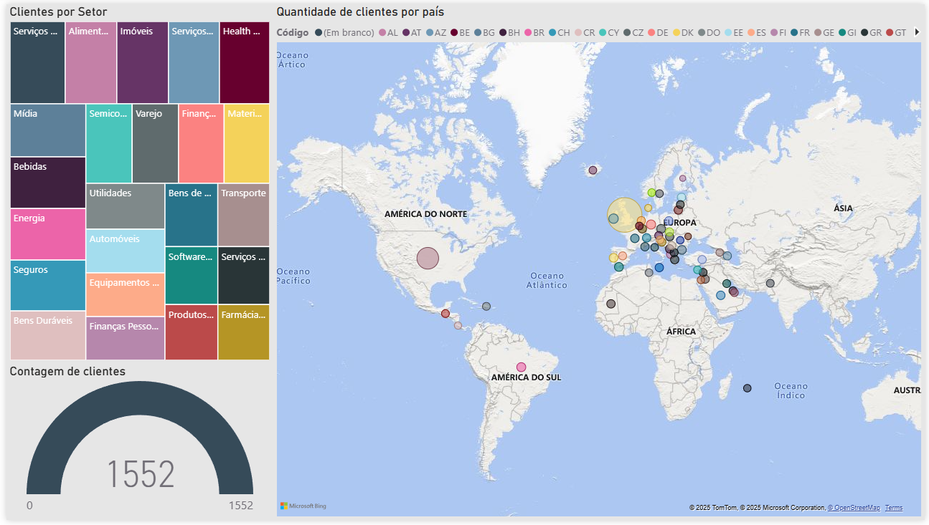
Crie indicadores que mostrem, Todos os dados, somente América do Sul e em seguida todas as Américas
B) Baixe ou importe diretamente da Web os dados da subpasta ./naoestruturados/gastos C) Transforme os dados e faça uma análise com um dashboard semelhante ao da imagem a seguir:
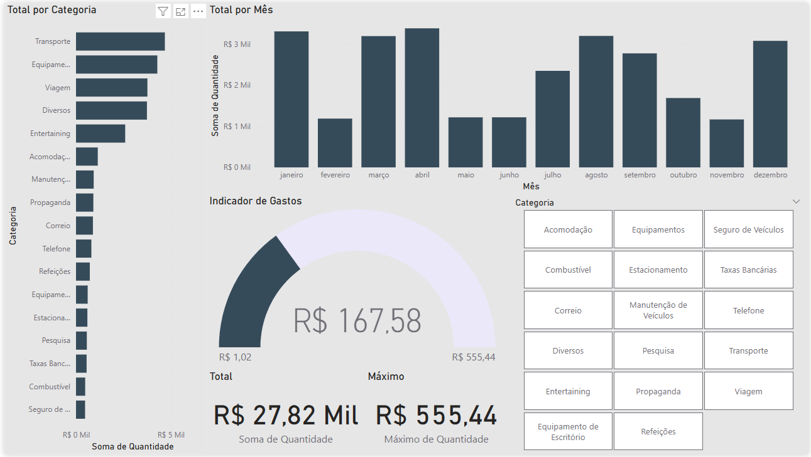
Entregas:
Apresente ao professor as duas análises solicitadas: 1) Análise com os dados de clientes - A) Gráfico de árvore que compara os clientes por setor - B) Visual de mapa comparando a quantidade de clientes por país - C) Gráfico de indicador com a contagem dos clientes. 2) Análise de despesas com um dashboard contendo: - A) Total por categoria em um gráfico de barras - B) Total por mês em um gráfico de colunas - C) Indicadore de gastos com total, mínimo e máximo - D) Uma seguimentação de dados por categoria.
Instrumento de Registro
Fundamentos e capacidades |  | Critérios |  |  |  | Aluno:
 |  |  |  |  |  | 0 Não / 1 Sim
Técnicos |  | Preparou os dados utilizando variados tipos de fontes de informação. |  |  | F
 | 1. Preparar dados de acordo com fontes de dados variadas. | Utilizou a ferramenta Power Query para a tratativa das co-lunas e linhas visando corrigir informações inconsistentes. |  |  | F
 |  | Utilizou a criação de relacio-namento entre tabelas para manipular dados em tabelas distintas. |  |  | F
 | 2. Criar modelo de dados por meio da extração, transformação e limpeza de dados. | Criou modelos de dados utili-zando propriedades de tabe-las, cálculo de modelo (DAX), agregação única, manipulação de filtros, inteligência de da-dos temporais. |  |  | F
 | 3. Fornecer representações visu-ais dos dados. | Forneceu representações visu-ais utilizando relatórios com formatação condicional, per-sonalização de temas, indica-dores para praticidade e seg-mentação de dados |  |  | F
 | 4. Implantar ativos | Implementou o gerenciamento de workspaces e configurou funções visando Modo de distribuição, Rótulos de confi-dencialidade, Alertas de da-dos. |  |  | F
Socio Emocionais | 1. Demonstrar autogestão | Demonstrou autogestão ao realizar as tarefas praticas, resolvendo os problemas críti-cos propostos individualmente |  |  | F
 | 2. Demonstrar pensamento analí-tico | Demonstrou pensamento analí-tico ao realizar as tarefas pra-ticas, resolvendo os proble-mas complexos de dados e funções DAX. |  |  | F
 | 3. Demonstrar inteligência emocional | Demonstrou inteligência emo-cional ao realizar tarefas com-plexas de dados e lógica. |  |  | F
 | 4. Demonstrar autonomia | Demonstrou autonomia ao conseguir realizar as tarefas praticas relacionadas a tratati-va de dados e manipulação de dados. |  |  | F

TABELA DE NÍVEIS DE DESEMPENHO |  |  |  | EQUIVALÊNCIA DE NOTAS
5 | Acertou todos os critérios críticos e desejáveis. |  |  | 100
4 | Acertou todos os critérios críticos e pelo menos 2 dos 4 desejáveis |  |  | 80
3 | Acertou todos os critérios críticos e pelo menos 1 dos 4 desejáveis |  |  | 65
2 | Acertou todos os critérios críticos |  |  | 50
1 | Não acertou todos os critérios críticos |  |  | 30

 |  | Legenda: | Atingiu | Não Atingiu
 |  | Críticos | 1 | 0 | F | Formativa
 |  | Desejáveis

Atividade00
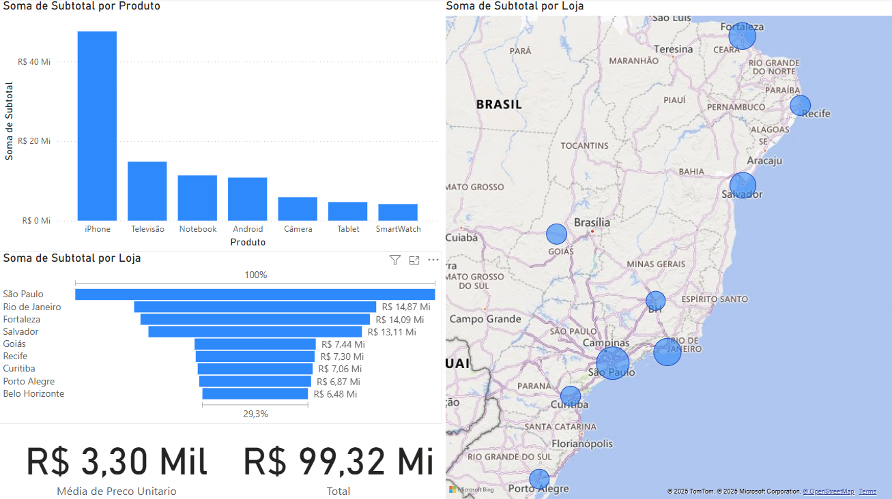
Conhecimentos
1.1 Tipos
1.1.1 Desktop (Esta é a principal ferramenta de autoria para criar relatórios e painéis do Power BI. É um aplicativo Windows que permite importar dados, construir modelos de dados, criar visualizações e projetar relatórios interativos.)
1.1.2 Mobile (O Power BI oferece aplicativos móveis para dispositivos iOS e Android, permitindo que os usuários acessem relatórios e painéis em seus dispositivos móveis, facilitando a conexão com insights de dados enquanto estão em trânsito.)
1.1.3 Web: Serviçe (Relatórios e painéis do Power BI criados no Power BI Desktop podem ser publicados no Power BI Service, que é uma plataforma baseada na nuvem. Isso possibilita a colaboração e o compartilhamento de relatórios com colegas e clientes.)
1.2. Definição
1.2.1 Análise de dados
1.2.2 Self Service BI
1.2.3 ETL (Extract, Transform e Load)
1.2.4 Data Warehouse
1.2.5 Big Data
1.2.6 Dados x Informação
Desafio
A partir da base de dados em excel "Base Vendas.xlsx" faça download e abra com o Power BI, transformando os dados.
As datas estão no formato Inglês (Estados Unidos).
Crie uma coluna para calcular o Subtotal
Crie uma medida com a função SUM() para calcular o Total
Crie um visual semelhante ao da imagem abaixo:

Atividade01
Atividade 01
Extração
Fazer download da planilha venda_carros.xlsx e do arquivo fundo.png.
Vamos abrir o Power BI, clicar em obter dados >> Pasta de trabalho do excel
Navegar até a planilha venda_carros.xlsx, abrir e marcar a tabela VendaCarros
Transformação
Clicar em Transformar para fazer o tratamento dos dados na importação com Power Query
Classificar as colunas, os valores numéricos utilizando localidade e o que mais for necessário
Criação de Dashboards (Paineis de controle - intereção -visualização de dados)
Visualização
Uma prática utilizada para formatar um Dasboar é desenhar o painel de controle antes de iniciar.
podemos utilizar o Paint, Canvas, Figma ou outra ferramenta de desenho, para esboçar um layout.
Segue um modelo de Layout/Esboço para utilizar-mos

Print da planilha do Excel com os dados brutos
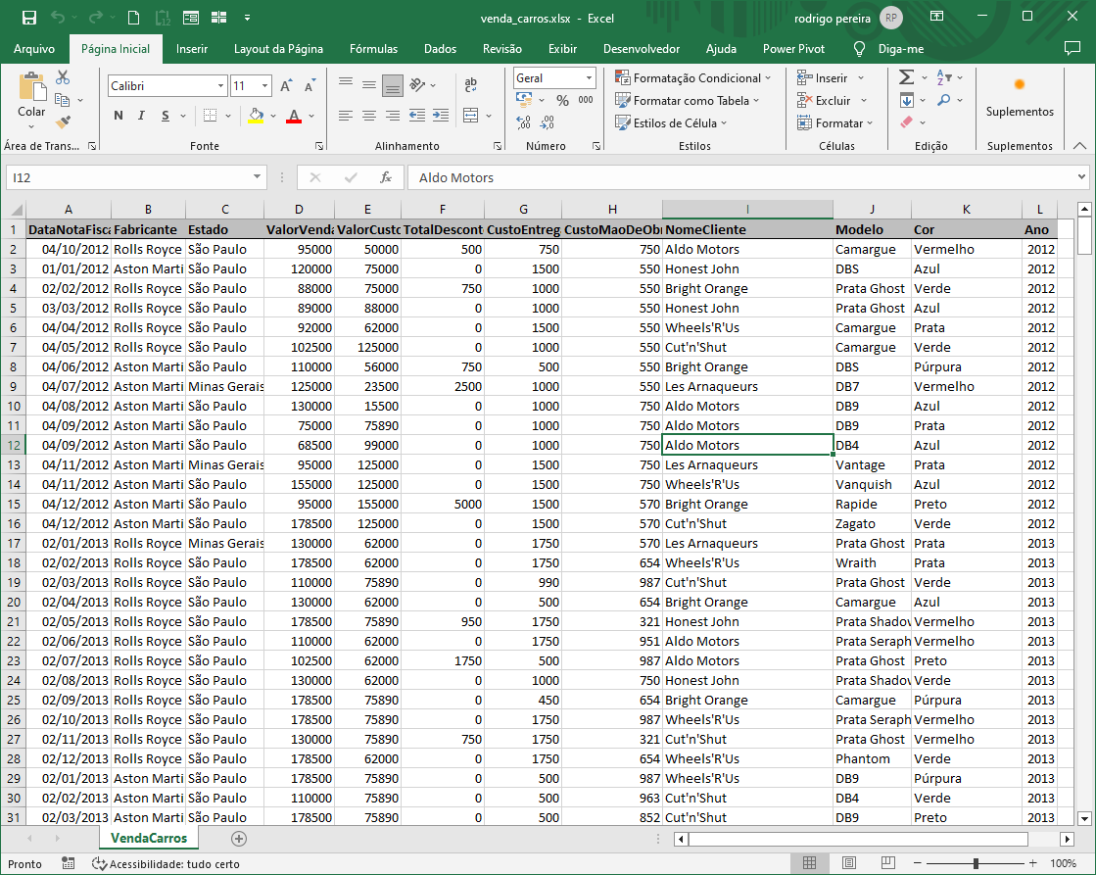
Criar um painel de visualização (DashBoard) semelhante ao da imagem a seguir:
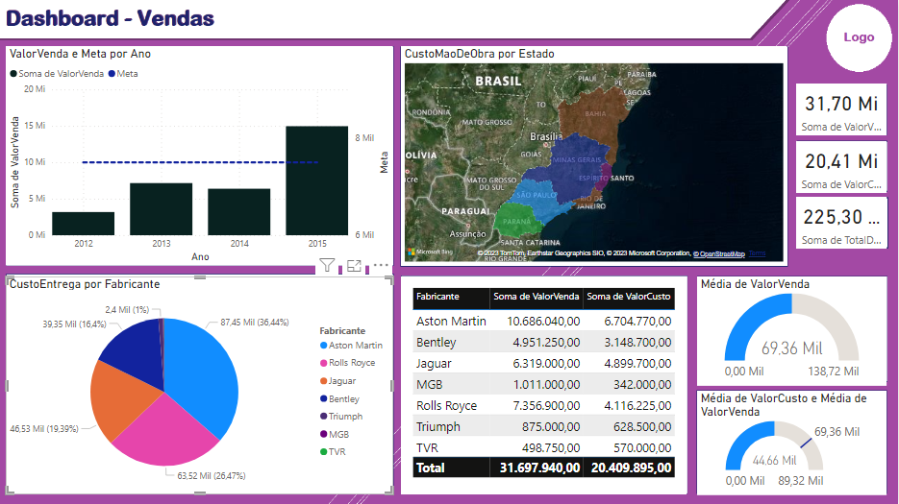
OBS: Parque o gráfico de Mapas funcione, será necessário habilitar a exibição de mapas

Atividade02
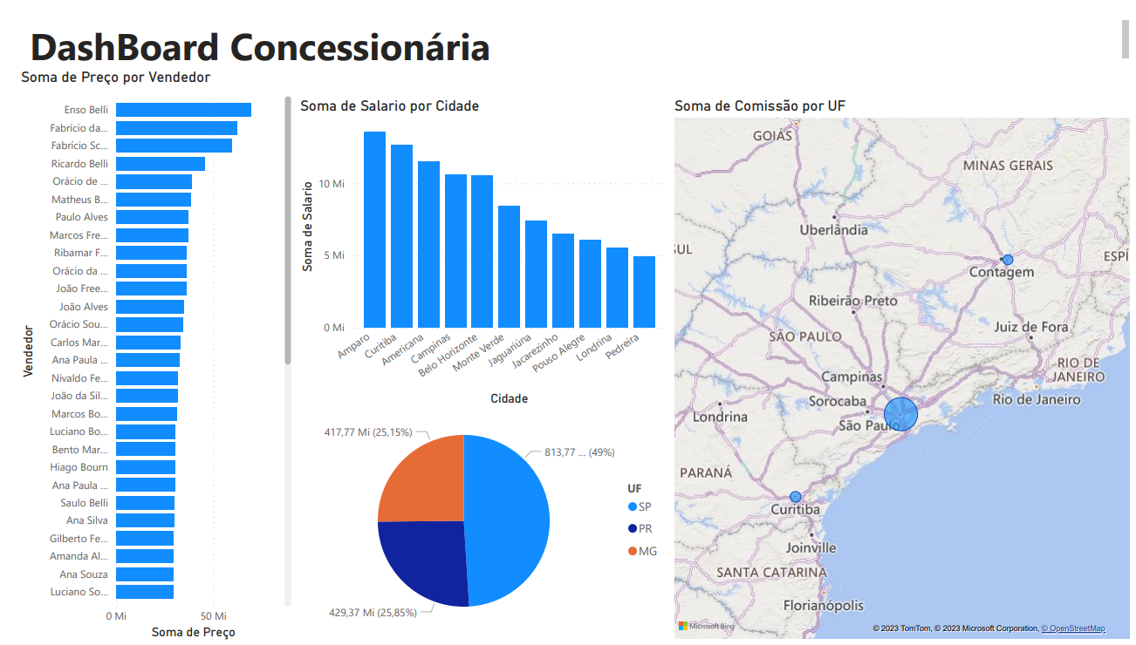
Atividade 02
Faça a análise dos dados contidos no arquivo concessionaria.csv
Crie um layout utilizando uma ferramenta de desenho Paint, Canvas, Figma ou outra qualquer.
Crie um Dashboard destes dados apresentando pelo menos três gráficos básicos
Gráfico de barras
Gráfico de mapas
Gráfico de pizza
Desafio: Realizando análise com cálculos DAX, crie uma coluna chamada Comissão valendo 3% do preço.

Atividade03
Situação problema
Contextualização
Você foi contratado para trabalhar em uma consultoria de pequenos negócios, seu superior solicitou que você faça algumas análises de dados de duas empresas, um armazém (centro de distribuição de produtos alimentícios) e uma empresa de entregas de lanches.
Desafio: 01
Faça uma análise de dados da planilha online com dados de uma mercearia https://1drv.ms/x/s!AiDjuTwZCwoIglankFeV27w6OVbU?e=dZGdmE
A) Faça download da planilha
B) Abra o PowerBI e importe os dados
C) Transforme os dados numéricos
D) Acrescente uma coluna subtotal na tabela de Pedidos
E) Crie um DashBoard com pelo menos três gráficos, respondendo:
- Quais produtos mais ou menos pedidos
- Preço médio dos produtos
- Valor total dos pedidos
- Caso possua um e-mail corporativo, adicione um novo visual: com imagens.
Entregas
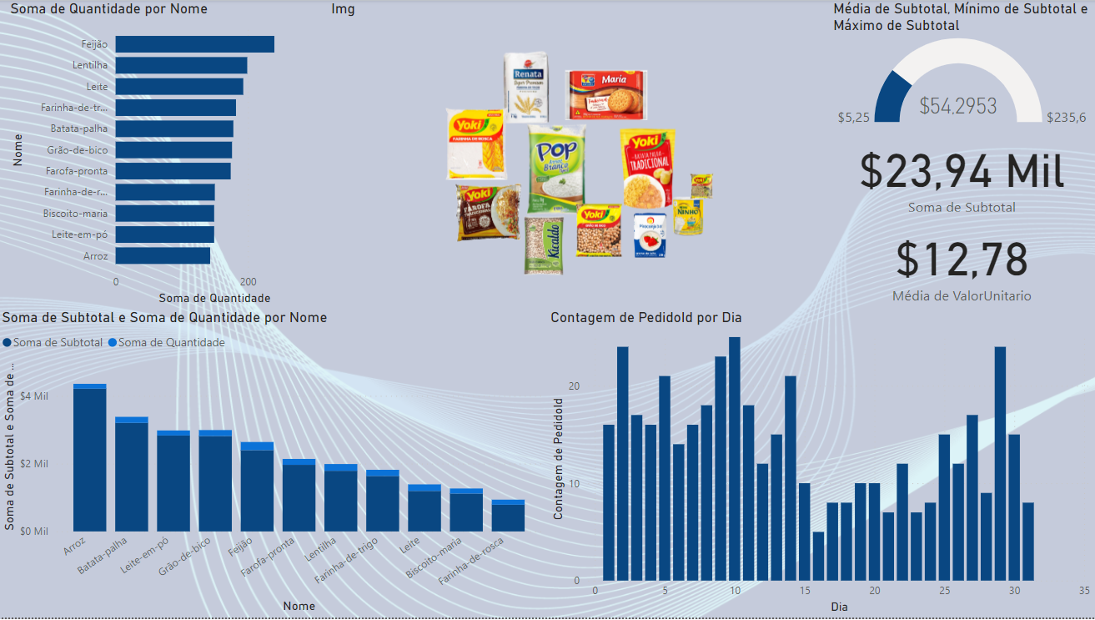
Exemplo de dashboard do desafio1

Atividade04
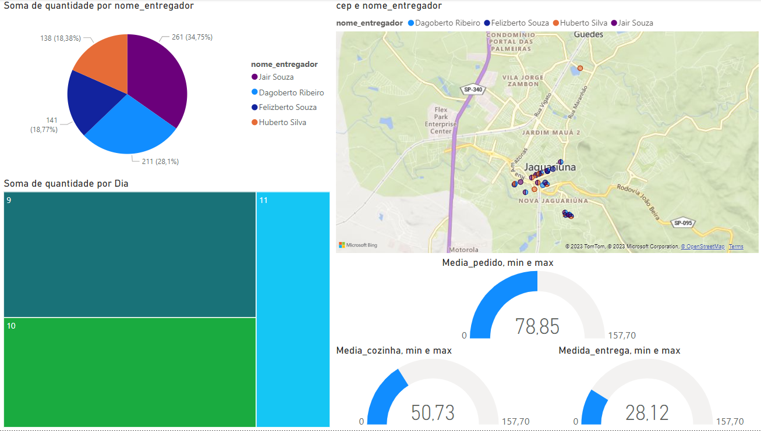
Desafio: 02
Faça uma análise de dados de um serviço de entrega de lanches com os dados CSV na pasta ./baitacaodelivery
A) Baixe os 6 arquivos CSV com as tabelas do sistema
B) Abra o power BI e iporte as planilhas
C) crie os relacionamentos identificando as chaves primárias e estrangeiras
D) Crie um dashboard onde o gestor possa ver os seguintes indicadores:
- Faturamento total
- Qual entregador fez mais ou menos entregas
- Qual o produto mais ou menos vendidos
- Qual região da cidade faz mais pedidos (mapa)
E) Crie outra página de dashboard onde o gestor possa verificar o desempenho dos pedidos como:
- Tempo médio dos pedidos na cozinha
- Tempo médio dos pedidos na entrega
- Entregas por entregador
- Entregas por dia
- Entregadores por região (mapa)
Entregas

Exemplo de dashboard 01 do desafio 02
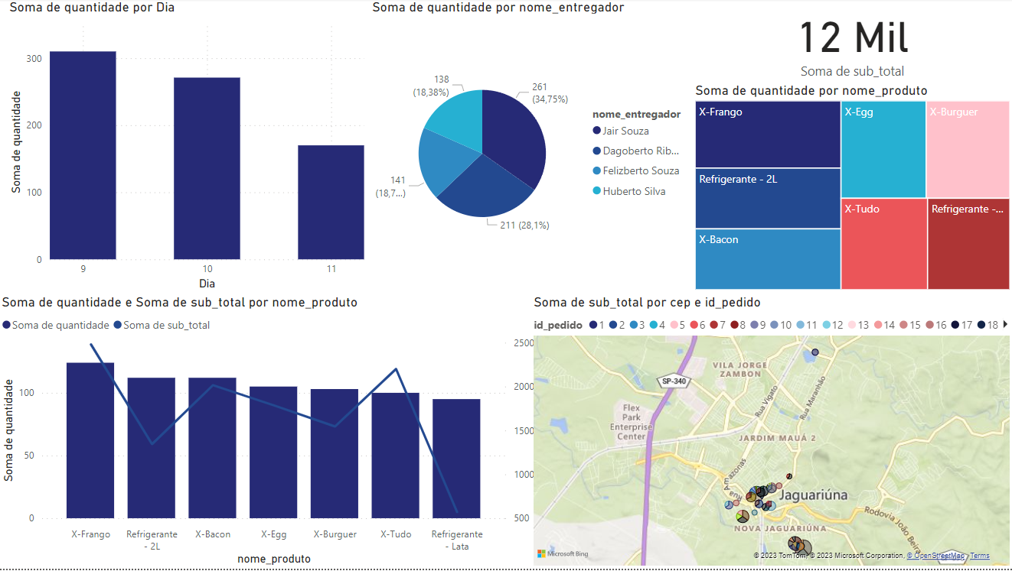
Exemplo de dashboard 02 da desafio 02

Atividade05
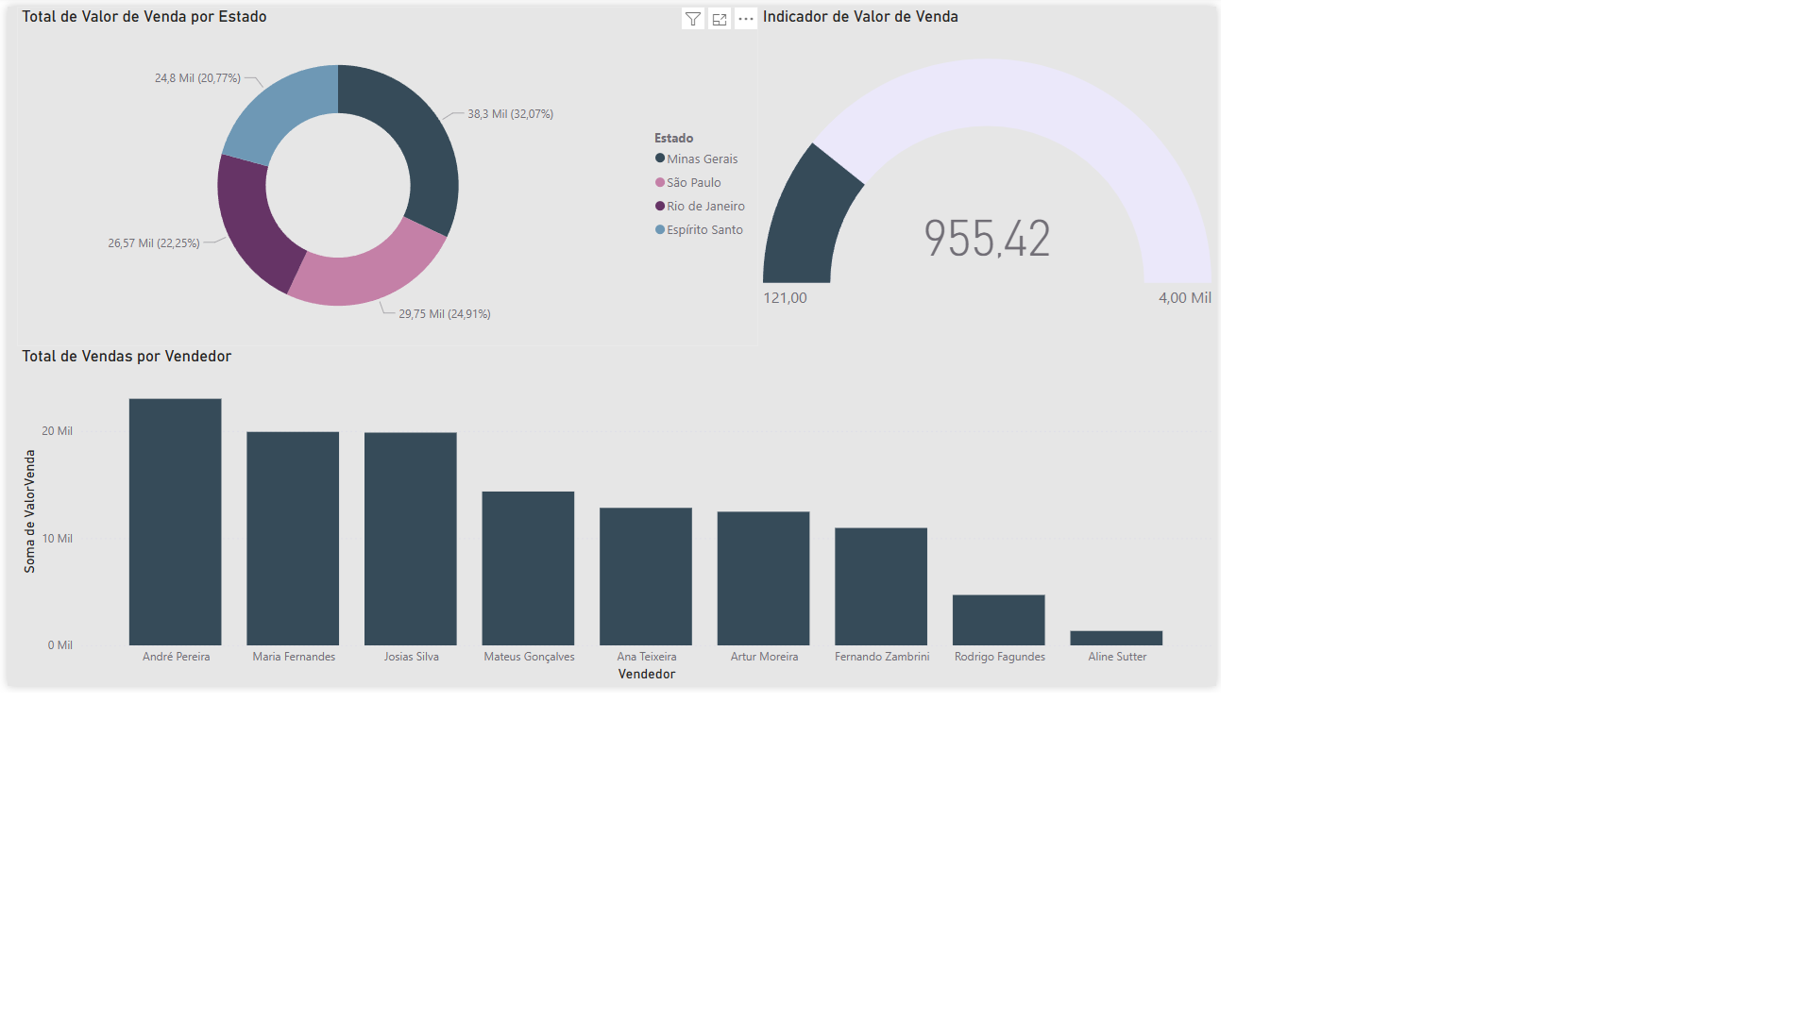
Atividade 01
Em seu computador crie uma pasta chamada "sudeste" e baixe para dentro dela os arquivos .csv contidos neste repositório, na subpasta /varegistasudeste.
1 Abra o Power BI e crie um novo projeto, importe os arquivos csv e combine os dados.
2 Crie dois relatórios com os dados dos arquivos conforme imagens a seguir:
2.1 Uma análise gráfica do valor de venda por categoria
2.2 Outra de vendedor por categoria em um gráfico de mapa de árvore
2.3 E um com uma análise com mapa.
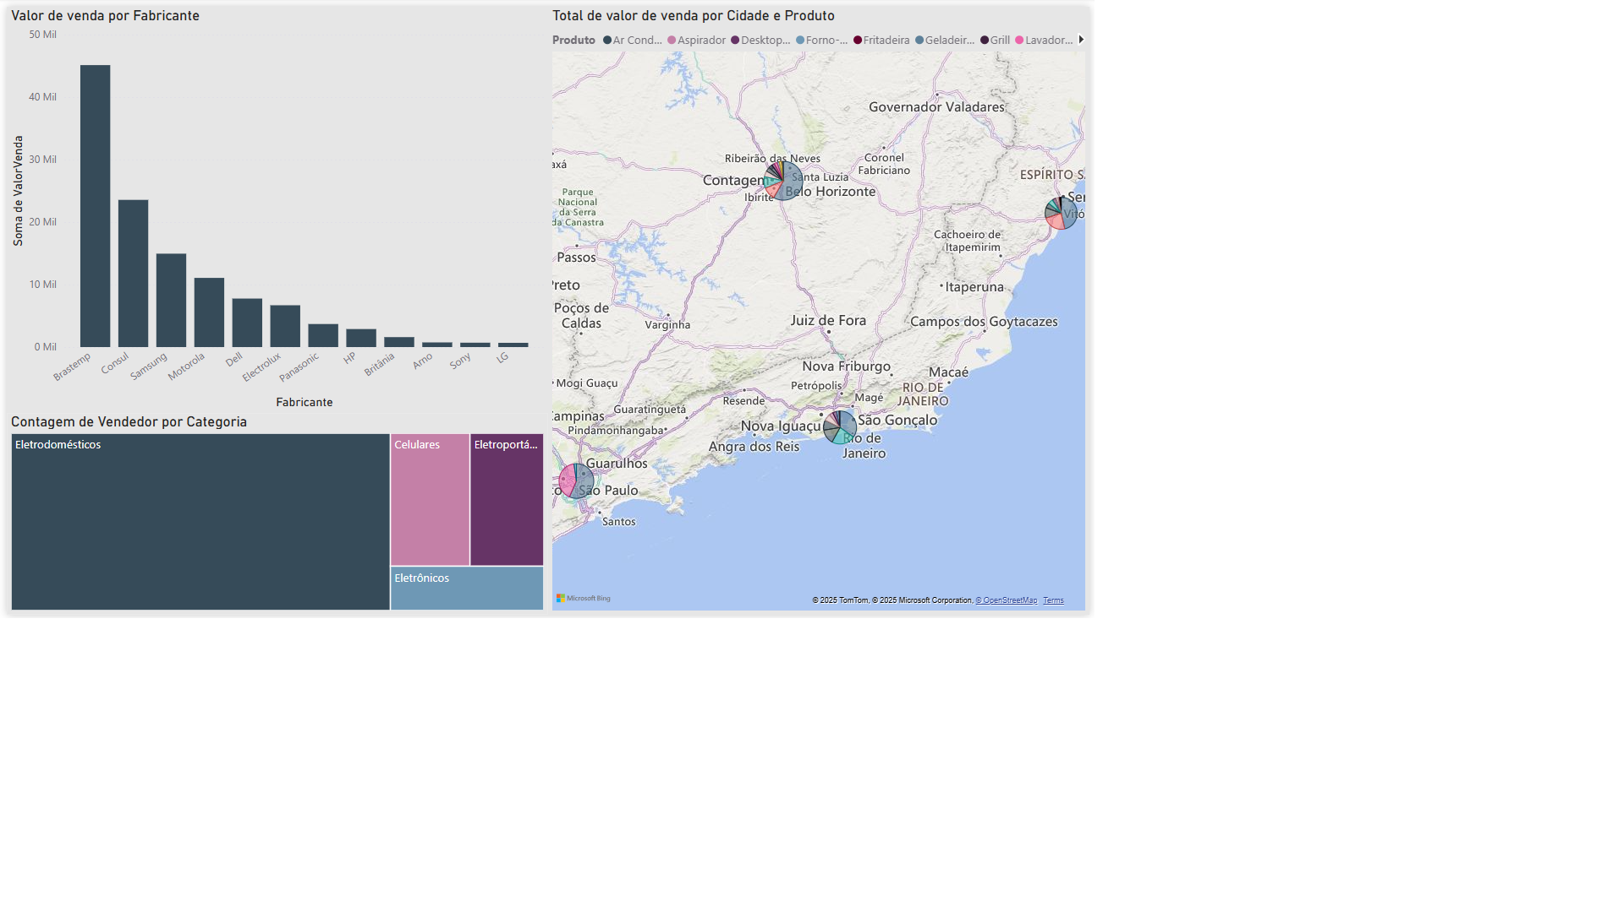
3 Crie outra página de dashboard analisando:
3.1 Faça um gráfico de valor de venda por estado.
3.2 Uma de valor de venda do primeiro segmento.
3.3 Um gráfico de valor de venda por vendedor

